用語説明
用語 | 説明
クラウドサービス | 「クラウドサービス」とは、事業者によって定義されたインタフェースを用いた、拡張 性、柔軟性を持つ共用可能な物理的又は仮想的なリソースにネットワーク経由でアク セスするモデルを通じて提供され、利用者によって自由にリソースの設定・管理が可能 なサービスであって、情報セキュリティに関する十分な条件設定の余地があるものを いう。この構成要素として、SaaS（Software as a Service）、PaaS（Platform as a Service）、IaaS（Infrastructure as a Service）が存在する。
SaaS（Software as a Service） | 電子メールやスケジュール管理、文書作成等のソフトウェア（アプリケーション） レベルの資源（機能）を提供するサービスである。利用者はソフトウェア（アプリケーション）が提供する各種機能を、すぐに利用することが可能。
PaaS（Platform as a Service） | データベース、開発フレームワーク等のアプリケーションを開発や実行するためのプラットフォームレベルの資源（機能）を提供するサービスである。利用者はプラットフォームが提供する各種機能を使って、必要なアプリケーションを開発する必要がある。
IaaS（Infrastructure as a Service） | サーバや記録領域（ストレージ）等のハードウェアレベルの資源を提供するサービスである。 利用者は、提供されたハードウェアを利用するため、自分でOS（オペレーティングシステム）をはじめとする必要なソフトウェアを導入する必要がある。
API連携（Application Programming Interface） | 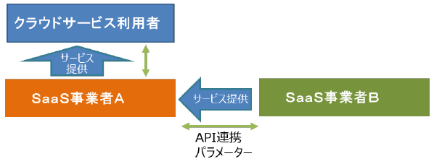 複数のSaaS事業者が、APIで水平連携していること。以下に概念図を示す。
WAF（Web Application Firewall） | WebサーバとWebブラウザ間にて、通信(HTTPやHTTPS)の内容を確認して、各種の攻撃からWebサーバを守る装置のこと。
IDS（Intrusion Detection System） | 不正アクセスを検知するシステムのこと。
IPS（Intrusion Prevention System） | 不正アクセスを検知するだけではなく、侵入を防御するシステムのこと。
ランサムウェア | コンピュータウイルスの一種で、データを暗号化し、復号するために身代金を要求するもの。
デジタルフォレンジック | 証拠能力を備えた体系的で信頼性の高い記録(システムや通信のログ、システムのディスク並びにメモリのイメージなど)や、それを取得するシステムの総称のこと。
ロギング | 発生情報を時系列にログとして蓄積すること。
AI学習 | AIが入力されたデータからパターンや規則性を学び、その結果を用いて予測や判断の精度を向上させる処理のこと。
オプトアウト | 利用者が、自身の入力データや利用情報について、AI学習やサービス改善等への利用を拒否できるようにする設定または仕組みのこと。

